Раздел 1 Сбор, анализ и прорабо
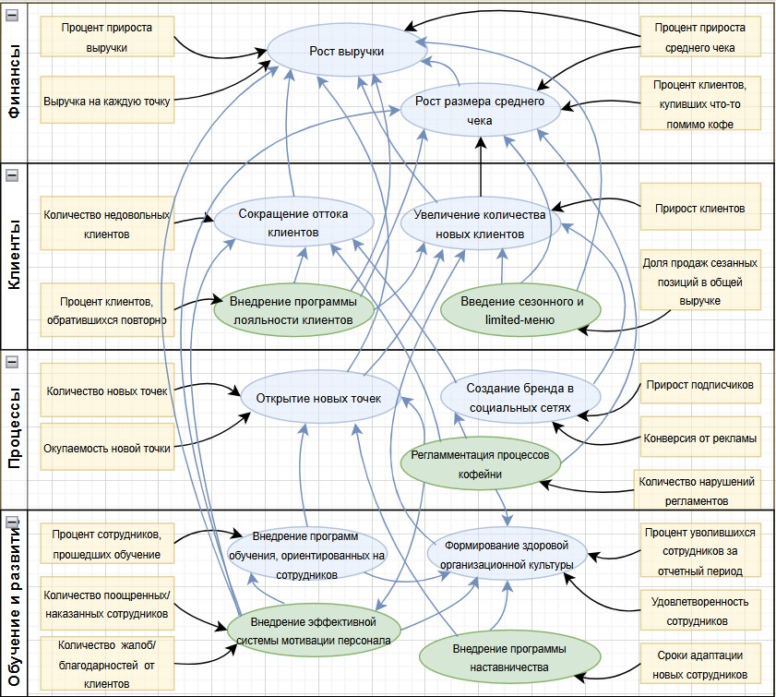

 | 1. Укажите, какой кейс вы выбрали | Кофейня Casual

 | 2. Составьте список уточняющих вопросов к заказчику по выбранному кейсу и объясните, почему выбрали именно эти вопросы

 | Уточняющие вопросы | Почему выбрали именно этот вопрос
1. | Какие ключевые ценности и принципы работы действующей кофейни вы хотели бы сохранить и распространить на новые точки? | Анализ и оптимизация деятельности компании должны выполняться с учетом представлений заказчика о смысле, пользе и предназначении его бизнеса
2. | Есть ли у вас уверенность, что сотрудники правильно понимают цели, к которым вы стремитесь как собственник бизнеса, что у них все в порядке с мотивацией, что они в полной мере вовлечены в процесс и работают с вами в одном направлении? | Вопрос подводит заказчика к пониманию необходимости четкого определения целей развития бизнеса и выстраивания целесообразных коммуникаций с участниками бизнес-процессов
3. | Как необходимо выстроить коммуникацию с сотрудниками, чтобы они тоже понимали бизнес-цели и руководствовались ими в повседневной работе? | Получение ответа на данный вопрос позволит сформулировать обоснованные предложения вариантов доведения до персонала целей развития бизнеса и определить порядок проверки планов работы персонала на предмет соответствия целям развития компании
4. | Считаете ли необходимым, чтобы ваши ценности и принципы ведения бизнеса были прозрачны для ваших клиентов-потребителей кофе и кондитерских изделий? Если да, то каким образом такая прозрачность может быть обеспечена? | Выяснение вопроса необходимо для анализа и улучшения обслуживания клиентов, оформления основного зала кофейни, организации внешней рекламы бизнеса
5. | Почему вы считаете 5-летний срок оптимальным горизонтом планирования? Каковы ключевые цели и каких конкретных результатов хотите достичь в течение пяти лет в рамках расширения сети кофеен? Какие основные показатели успеха вы будете использовать для оценки достижения этих результатов? | Уточнение ключевых бизнес-целей, промежуточных и конечных параметров их достижения, определение адекватных сроков реализации необходимо для решения конкретных задач анализа и оптимизации деятельности компании
6. | Как оптимально организовать текущий контроль выполнения пятилетнего плана и внесение в него целесообразных изменений? | Вопрос позволяет подсветить значение анализа задач и целей, конкретных параметров их достижения для организации контроля выполнения бизнес-планов
7. | Какие инструменты и системы используете для управления целями при ведении бизнеса, чтобы сделать их более структурированными и измеримыми? | Вопрос помогает прояснить представления заказчика об имеющемся инструментарии, конкретизировать его ожидания в части целеполагания для последующей подготовки предложений по оптимизации деятельности
8. | Каковы роль и ответственность каждого из сотрудников в достижении ключевых целей? | Получение этой информации необходимо для целесообразного распределения полномочий и ответственности работников при оптимизации их деятельности

1. | Какие ключевые этапы процесса продажи кофе и кондитерских изделий вы хотите усовершенствовать? Какие метрики и показатели используете для оценки эффективности основного бизнес-процесса? | Вопрос позволяет конкретизировать значимые для заказчика составляющие основного бизнес-процесса и его ожидания от реализации проекта организационных изменений
2. | Каким образом планируете контролировать качество продукции и обслуживания посетителей в новых кофейных точках? | Получение информации необходимо для оптимизации порядка администрирования создаваемой сети кофеен
3. | Какими требованиями и стандартами руководствуетесь при взаимодействии с партнерами, поставляющими сырье и готовую кондитерскую продукцию? | Информация помогает прояснить степень соответствия сложившегося порядка работы с поставщиками действующему законодательству и запросам заказчика
4. | Какие инструменты и материалы используются для уборки? Какие стандарты и регламенты уборки существуют в действующей кофейне? Как планируете контролировать своевременность и качество уборки в новых точках? | Информация необходима для конкретизации квалификационных требований к задействованному персоналу, улучшения порядка администрирования данного поддерживающего процесса при переходе бизнеса на сетевой формат
5. | Какие виды оборудования требуют регулярного ремонта и обслуживания? Какова необходимость использования внешних сервисов или специалистов для ремонта и обслуживания оборудования в действующей кофейне и какие возможности мониторинга состояния, профилактического обслуживания и ремонта оборудования планируете использовать при расширении бизнеса? | Информация необходима для конкретизации квалификационных требований к задействованному персоналу, улучшения порядка администрирования данного поддерживающего процесса при переходе бизнеса на сетевой формат

1. | Какие конкретные требования контрольно-надзорных органов к предприятиям общепита считаете наиболее важными для организации работы сети кофеен? Какие процессы и аспекты деятельности необходимо совершенствовать и почему? | Вопрос представляется важным в контексте обеспечения соответствия планируемых улучшений действующему законодательству
2. | Какие документы и регламенты уже имеются в наличии, какие из них требуют актуализации? | Информация позволяет уяснить текущее состояние регламентации связанных с ресурсами вопросов (as is) и, соответственно, отправные точки в планировании проекта организационных изменений
3. | Какие дополнительные нормативные документы планируете разработать для выполнения функции управления в ходе расширения бизнеса? | Информация необходима для понимания желаемого состояния процесса управления (to be) и ожиданий заказчика от реализации проекта организационных изменений
4. | Какие инструменты, системы, стандарты используете или планируете использовать для мониторинга и управления запасами сырья, расходных материалов, кондитерской и иной продукции, основного и резервного обурудования? | Вопрос имеет значение для определения исходного и желаемого состояний работы по управлению ресурсами
5. | С какой периодичностью проводится инвентаризация товаро-материальных ценностей в складском помещении и основном зале? | Вопрос имеет значение для определения действующего порядка мониторинга и управления ресурсами
6. | Как часто проводится проверка и аудит кассового учёта? Какие стандарты и регламенты кассового учёта уже существуют? | Сведения необходимы для понимания исходного состояния финансового обеспечения бизнеса
7. | Какие ключевые функции и возможности должна иметь система управления сетью кофеен? Какие инструменты и платформы рассматриваете для внедрения системы управления? | Важно уяснить, как заказчик представляет себе систему управления и администрирования сетью кофеен, для учета его представлений и ожиданий при формировании управляющих ресурсов
8. | Какие метрики и показатели будете использовать для оценки эффективности новой системы управления? | Вопрос позволяет учитывать представления заказчика о желаемой системе администрирования сети кофеен при формировании управляющих ресурсов в рамках проекта организационных изменений

1. | Какие критерии вы используете для оценки эффективности текущей организационно-штатной структуры? Какие изменения планируете вносить в процессе расширения бизнеса? | Вопрос подводит заказчика к пониманию необходимости оформления действующей организационно-штатной структуры и перспективы ее развития при переводе бизнеса на сетевой формат
2. | Как формализованы квалификационные требования, должностные обязанности и ответственность персонала действующей кофейни? | Необходимо оценить имеющиеся должностные инструкции на предмет их качества и соответствия задачам эффективного управления персоналом, определить целесообразность их использования для регламентации должностных обязанностей в связи с реорганизацией оргштатной структуры
3. | Каким образом мотивируете сотрудников на добросовестное выполнение обязанностей? Как обеспечивается управляемость и дисциплина в действующей кофейне и какие изменения в работе с персоналом планируете внедрить при переводе бизнеса на сетевой формат? | С учетом расширения бизнеса и увеличения штата возрастает актуальность задачи повышения эффективности управления персоналом
4. | Какие программы, формы обучения и развития вновь принимаемых сотрудников предполагаете использовать при открытии новых точек? | Вопрос поможет выбрать в ходе реализации проекта организационных изменений оптимальные формы обучения персонала, сформулировать предложения с учетом ожиданий заказчика и необходимости повышения эффективности управления персоналом
5. | Какие инструменты и методы управления проектами планируете применить при расширении бизнеса и создании проектной команды? О запуске каких конкретных стартапов может идти речь? | Вопрос позволяет уяснить степень понимания и потребности использования заказчиком методов проектного управления, учитывать запросы заказчика при планировании проекта организационных изменений
6. | Какие условия и требования прописаны в договоре с кондитерской компанией? Какие изменения в договор будут инициированы в связи с переводом бизнеса в сетевой формат? | Вопрос необходим для понимания перспективы развития отношений с поставщиками сырья и кондитерской продукции, оптимизации распределения полномочий и ответственности персонала
7. | Чем обусловлена необходимость привлечения бухгалтера на условиях аутсорсинга? Какие оргштатные решения планируете для обеспечения функции бухгалтерского учета и финансовой деятельности сетевой компании? | Информация необходима для понимания концепции финансового обеспечения бизнеса с учетом задачи его развития, разработки предложений о внесении целесообразных изменений в оргштатную структуру и систему управления персоналом
8. | Какие документы и процедуры используются для приёма, увольнения и управления персоналом? Как планируете автоматизировать и упростить процессы кадрового делопроизводства? | Сведения полезны для уяснения основных параметров кадровой работы в действующей кофейне и планирования вопросов управления кадрами при переводе бизнеса в сетевой формат
9. | Кто отвечает за набор и профессиональную подготовку персонала? | Вопрос позволит распределить полномочия и ответственность персонала сообразно задаче повышения эфективности бизнеса и ожиданиям заказчика

1. | Какие функции и модули ПО 1С:Бухгалтерия и R-Keeper вы используете? Какие отчёты и документы генерируются в этих системах? С какими проблемами или ограничениями сталкиваетесь при использовании 1С:Бухгалтерия и R-Keeper? | Необходимо уяснить степень эффективности использования действующей конфигурации программного обеспечения и необходимость ее совершенствования при переводе бизнеса в сетевой формат
2. | Какие преимущества и недостатки видите в использовании документов на бумажном носителе? Какие типы бумажных документов планируете хранить и насколько актуальной для бизнеса представляется проблема обеспечения их конфиденциальности? | Сведения нужны для совершенствования порядка работы с документами, обеспечения информационной безопасности, а также будут способствовать уяснению действительной потребности бизнеса в системе электронного документооборота
3. | Какими вам представляются основные этапы и шаги для решения задачи перехода на электронный документооборот в действующей кофейне и вновь создаваемых точках? Какие процессы и задачи планируете улучшить посредством внедрения электронного документооборота? | Сведения будут способствовать уяснению действительной потребности бизнеса в системе электронного документооборота и степени понимания заказчиком алгоритма такой реорганизации
4. | Какие данные и документы должны быть синхронизированы между новой системой управления документооборотом и используемыми 1С:Бухгалтерия и R-Keeper? Каким образом должна быть обеспечена интеграция программного обеспечения и информационная безопасность? Кто будет отвечать за соблюдение правил и требований? | Информация позволяет уяснить параметры совершенствования документооборота и выбранной конфигурации информационных систем, контроля выполнения требований и распределения ответственности за данное направление работы

 | 3. Составьте бриф (соберите бизнес-требования) для цели моделирования “Анализ и оптимизация деятельности”
 | Блок | Интерпретация результатов
 | ЦЕЛИ: миссия бизнеса- не определена; видение (5 лет) - сеть кофеен под собственным брендом, продажа франшиз; цели - не визуализируются, не обсуждаются, до персонала доводятся устно, оценка, корректировка целей - прерогатива собственника | ЦЕЛИ МОДЕЛИРОВАНИЯ: а) анализ и оптимизация деятельности в части, касающейся разработки бренда, фирменного стиля, расширения бизнеса и его перевода в сетевой формат; б) автоматизация - предложение программного продукта, удовлетворяющего запросу на управление целями, контроля выполнения задач и достижения целей; в) регламентация деятельности - оформление миссии, видения и целей бизнеса в документах, регламентация участия персонала в реализации поставленных целей.
 | ПРОЦЕССЫ: процесс управления не выстроен, управленческие функции и зоны ответственности не регламентированы, задачи ставятся устно; основной процесс- продажа кофе и кондитерских изделий (не регламентирован), поддерживающие - уборка помещений, ремонт оборудования, кассовый учет, кадровое делопроизводство, бухгалтер на аутсорсе, поставщики зерен и кондитерских изделий на договоре (описаны частично: должностные инструции, договоры оказания услуг и поставки сырья) | ЦЕЛИ МОДЕЛИРОВАНИЯ: а) анализ и оптимизация деятельности - по вопросам процесса управления кофейней и сетью кофеен; регламентация деятельности - описание в документах процесса управления работой кофейни, процесса управления сетью кофеен, основного процесса (приготовления и продажи кофе, кондитерских изделий), поддерживающих (поставки сырья и готовой продукции, финансовой, кадровой деятельности, обслуживания оборудования и клининга).
 | РЕСУРСЫ управляющие- внутренние регламенты, за исключением должностных инструкций, отсутствуют, подлежащий регламентации объем вопросов не определен; перерабатываемые- постоянные проблемы с мониторингом наличия и обновлением расходных материалов; отсутствие порядка в организации работы поддерживающих ресурсов (складского помещения, основного зала). | ЦЕЛИ МОДЕЛИРОВАНИЯ: а) автоматизация деятельности - использование возможностей "1С:Бухгалтерия" и "R-Keeper", отвечающих запросу на решение проблемы мониторинга наличия и использования перерабатываемых ресурсов (расходных материалов), организации и контроля работы складского помещения и основного зала, при необходимости предложение специализированного программного продукта и его интеграция с действующим ПО; б) регламентация деятельности - определение объема вопросов, подлежащих регламентации с учетом расширения бизнеса, перечня необходимых регламентов, корректировка имеющихся должностных инструкций и разработка новых регламентов.
 | ПЕРСОНАЛ: организационная структура не описана, проектные команды отсутствуют, бухгалтер и кондитерская компания на аутсорсе, дисбаланс в распределении полномочий и ответственности | ЦЕЛИ МОДЕЛИРОВАНИЯ: а) анализ и оптимизация деятельности - в части внедрения системы мотивации персонала, улучшения управляемости и исполнительской дисциплины с учетом расширения бизнеса; б) регламентация деятельности - документирование организационно-штатной структуры кофейни и сети кофеен, переработка должностных регламентов с целесообразным распределением полномочий и ответственности, регламентация работы с проектами, документирование механизмов контроля
 | ИНФОРМАЦИОННЫЕ СИСТЕМЫ: 1С:Бухгалтерия и R-Keeper, для организации хранения актуальных документов рассматриваются варианты: а) внедрения системы хранения документов в электронном виде; б) хранения документов на бумажном носителе. | ЦЕЛИ МОДЕЛИРОВАНИЯ: а) автоматизация деятельности - использование возможностей "1С:Бухгалтерия" и "R-Keeper" для решения проблемы мониторинга наличия и оборота перерабатываемых ресурсов (расходных материалов), при необходимости предложение специализированного программного продукта и его интеграция с действующим ПО; внедрение информационной системы для эфективного управления целями и задачами, обеспечения управляемости и исполнительской дисциплины (системы управления проектами: Trello, Asana и т.п.) и ее интеграция с действующим ПО; б) регламентация вопросов использования информационных систем и информационной безопасности.

 | 4. Заполнить бриф для выбранного кейса в формате интеллект-карты.

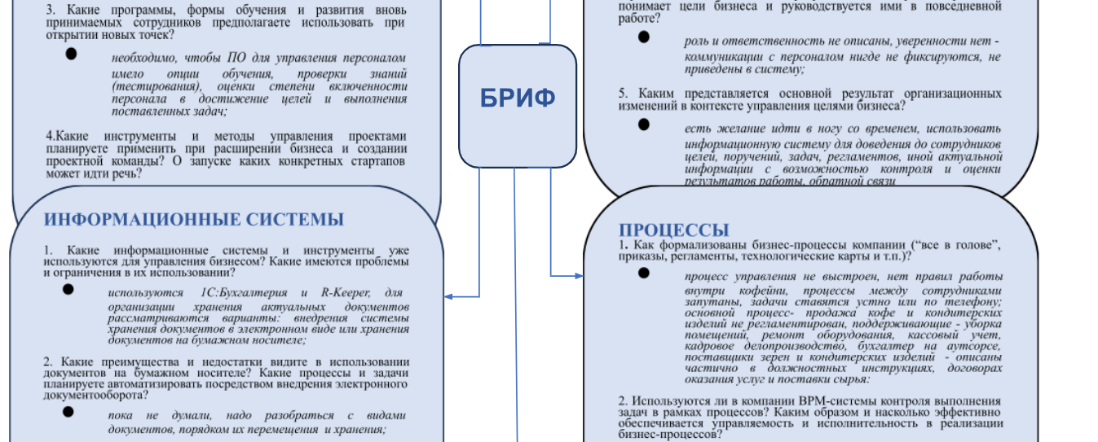 | draw.io (diagrams.net)
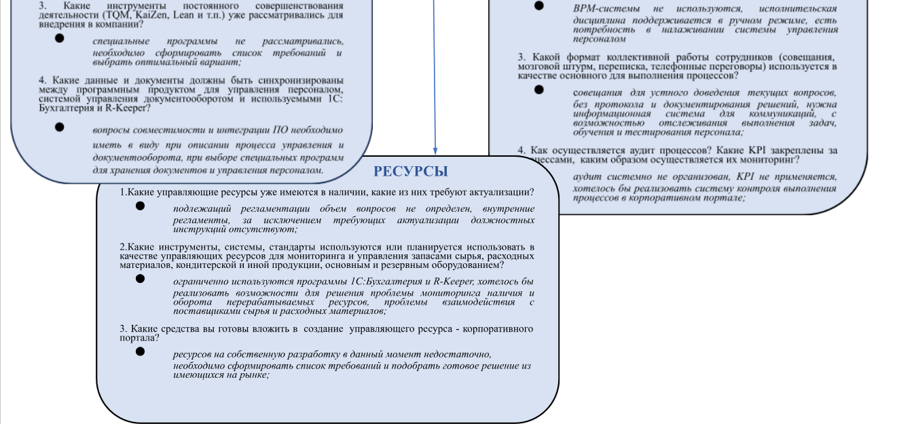

 | 5. Спроектируйте проблемное поле по заполненному брифу
 | Проблема | Область
1. | Нет правил работы внутри кофейни, процессы между сотрудниками запутаны | Процессы
2. | Баристы часто задерживают смену и открывают кофейню позже положенного | Люди
3. | Конфликты между старшим баристой и баристами | Люди
4. | Бариста-стажер не справляется с обязанностями | Люди
5. | Не описаны цели бизнес-процесса и организационно-штатная структура | Процессы
6. | Отсутствует качественный мониторинг наличия сырья и расходных материалов | Процессы
7. | Клиенты недовольны частыми задержками открытия кофейни | Рынок
8. | Нет должного взаимодействия с поставщиками сырья и материалов | Рынок
9. | Отсутствует обоснование для финансирования увеличения штатной численности | Финансы
10. | Не выстроен процесс управления, поручения и задачи передаются устно или по телефону | Процессы

Не описаны цели бизнес-процесса и организационно-штатная структура
Нет регламента процесса “Продажи”, нет правил работы внутри кофейни
Нет должного взаимодействия с поставщиками сырья и материалов
Баристы часто задерживают смену и открывают кофейню позже положенного
Финансы
Рынок
Процессы
Персонал
Нет обоснования для финансирования увеличения штатной численности
Нет качественного мониторинга наличия сырья и расходных материалов
Старший бариста и баристы постоянно конфликтуют
Бариста-стажер не справляется с обязанностями
Клиенты недовольны частыми задержками открытия кофейни
Не выстроен процесс управления, поручения и задачи передаются устно, запутанные процессы между сотрудниками
 | Вывод: по числу исходящих связей ключевыми являются проблемы 1) "Не выстроен процесс управления, поручения и задачи передаются устно или по телефону (запутанные процессы между сотрудниками)"; 2) "Нет регламента основного процесса "Продажи" (нет правил работы внутри компании)"

 | 6. Оцените экономическую привлекательность и практическую применимость предложенных в кейсе стратегических инициатив
 | Ключевая проблема | Стратегическая инициатива | Ожидаемый результат | Дедлайн | Ответственный | Сегмент
 | Нет регламента процесса «Продажи», нет правил работы внутри кофейни | Разработать регламент основного процесса «Продажи»: стоимость проекта — 100 000 рублей; срок реализации проекта — один месяц; выручка увеличится на 10%; коэффициент маржинального дохода не увеличится; постоянные затраты не увеличатся. | Регламент разработан, согласован и утверждён собственником кофейни. Все сотрудники ознакомлены с ним под подпись | Один месяц с начала работы над задачей | Собственник кофейни | Персонал
 | Нет регламента процесса «Продажи», нет правил работы внутри кофейни | Разработать скрипт для общения с клиентами: стоимость проекта — 50 000 рублей; срок реализации проекта — 0,5 месяца; выручка увеличится на 15%; коэффициент маржинального дохода уменьшится до 0.35; постоянные затраты увеличатся на 50 000 рублей. | Разработан скрипт для общения с клиентами, направленный на повышение размера среднего чека с помощью специальных предложений. Все сотрудники ознакомлены со скриптом под подпись. Проведена проверка на знание скрипта всеми сотрудниками компании | Две недели с начала работы над задачей | Старший бариста | Рынок
 | Не выстроен процесс управления, запутанные процессы между сотруджниками | Внедрить камеры контроля сотрудников: стоимость проекта — 150 000 рублей; срок реализации проекта — один месяц; коэффициент маржинального дохода не увеличится; выручка увеличится на 5%; постоянные затраты не увеличатся. | Поставлена камера наблюдения за действиями сотрудников и клиентов в зале кофейни. Все сотрудники ознакомлены | Один месяц с начала работы над задачей | Собственник кофейни | Персонал

 | Выручка до реализации проекта (руб в мес.) — 1 200 000 рублей.
 | Постоянные затраты — 400 000 рублей.
 | Коэффициент маржинального дохода — 0.4.

 | - в желтые ячейки вставьте значения из кейса для расчета
 |  | СИ 1 | СИ 2 | СИ 3
1 | Выручка до реализации проекта, руб. | р.1,200,000.00 | р.1,200,000.00 | р.1,200,000.00
2 | Прирост выручки после реализации проекта, % | 10.00% | 15.00% | 5.00%
3 | Прирост выручки после реализации проекта, руб. | р.120,000.00 | р.180,000.00 | р.60,000.00
4 | Выручка после реализации проекта, руб. | р.1,320,000.00 | р.1,380,000.00 | р.1,260,000.00

5 | Постоянные затраты до реализации проекта, руб. | р.400,000.00 | р.400,000.00 | р.400,000.00
6 | Прирост постоянных расходов после реализации проекта, руб. | р.0.00 | р.50,000.00 | р.0.00
7 | Постоянные затраты после реализации проекта, руб. | р.400,000.00 | р.450,000.00 | р.400,000.00

8 | Коэффициент маржинального дохода до реализации проекта | 0.4 | 0.4 | 0.4
9 | Коэффициент маржинального дохода после реализации проекта | 0.4 | 0.35 | 0.4

10 | Точка безубыточности до реализации проекта, руб. | р.1,000,000.00 | р.1,000,000.00 | р.1,000,000.00
11 | Точка безубыточности после реализации проекта, руб. | р.1,000,000.00 | р.1,285,714.29 | р.1,000,000.00
12 | Прирост точки безубыточности, руб. | р.0.00 | р.285,714.29 | р.0.00
 | Точка принятия решения: Сравнить пункт (3) с (12). Если (3) больше (12), то проект экономически привлекателен. Если (3) примерно равна (12) или меньше, то проект не стоит рассматривать
13 | Чистый доход от реализации проекта в мес., руб. | р.48,000.00 | р.13,000.00 | р.24,000.00
14 | Стоимость проекта, руб. | р.100,000.00 | р.50,000.00 | р.150,000.00
15 | Срок окупаемости после реализации проекта, мес. | 2.083333333 | 3.846153846 | 6.25
16 | Срок реализации проекта, мес. | 1 | 0.5 | 1
17 | Поправка срока реализации на риски, % | 25% | 25% | 25%
18 | Срок реализации проекта с учетом поправки на риск, мес. | 1.25 | 0.625 | 1.25
19 | Срок возврата инвестиций, мес. | 3.333333333 | 4.471153846 | 7.5
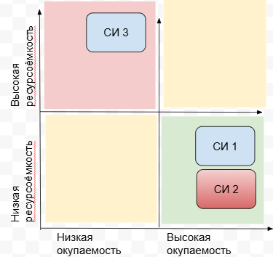
 | Выводы:
 | а) Стратегическую инициативу №2 рассматривать нецелесообразно вследствие отсутствия экономической привлекательности: прирост выручки после ее реализации меньше прироста точки безубыточности (180 000,00 руб. < 285 714,29 руб.). | Самой привлекательной стратегической инициативой вследствие относительно меньшей ресурсоемкости и более высокой окупаемости является стратегическая инициатива №1.
 | б) Стратегическая инициатива №1 более экономически привлекательна чем стратегическая инициатива №3, т.к. разница прироста выручки после реализации и прироста точки безубыточности проекта №1 больше разницы аналогичных показателей проекта №3.
 | в) Срок окупаемости стратегической инициативы №1 в разы меньше срока окупаемости стратегической инициативы №3 (2,08 < 6,25).
 | г) С учетом показателей стоимости проектов при равенстве сроков их реализации (1 мес.) более ресурсоемкой представляется стратегическая инициатива №3 (150000 руб.>100000 руб.)

 | 7. Напишите сценарий сессии по проектированию проблемного поля с указанием ролей среди участников сессии, ЛПР сессии и вопросам к сессии.

 | Дата встречи: 05.09.2025
 | Тема встречи: Анализ и оптимизация деятельности компании

 | Роль/свойство | Должность
 | Лидерство | Руководитель кофейни
 | Креативность | Бариста 1
 | Коммуникабельность | Старший бариста
 | Исполнительность | Стажер-бариста

 | Вопросы для встречи | Роли по Бэлбину | Исполнитель
1 | Какие стратегические цели компании должны быть приоритизированы для получения наилучшего результата и создания синергетиеского эффекта? | Председатель | Старший бариста
2 | Где мы теряем больше всего денег (узкие места, неэффективные процессы) и какие самые радикальные меры можем предпринять для устранения потерь и эффективного использования ресурсов? | Формирователь | Руководитель кофейни
3 | Представьте, что у нас нет ограничений по бюджету и времени. Какие три самых креативных и неочевидных способа привлечения новых клиентов и создания вирусного бренда в соцсетях вы можете предложить? | Доводчик | Руководитель кофейни
4 | Насколько эффективны наши текущие инвестицмм в маркетинг и обучение? Какие метрики доказывают их окупаемость. и какие инициативы следует прекратить из-зи слабой отдачи? | Оценщик | Бариста 2
5 | Какие ключевые метрики (KPI) мы сейчас недооцениваем или не отслеживаем вообще, но которые критически важны для понимания причин оттока клиентов и динамики среднего чека? | Мыслитель | Бариста 1
6 | Что конкретно должно появиться в "программе обучения для сотрудников", чтобы она давала измеримый практический результат (рост скорости, качества сервиса, допродаж), а не была просто формальностью? | Исполнитель | Стажер-бариста
7 | Какие успешные кейсы и "фишки" других кофеен или предприятий общепита мы могли бы адаптировать у себя для роста выручки и лояльности клиентов? | Разведчик | Старший бариста
8 | Что мотивирует сотрудника кофейни на успешную работу и каким образом это может быть учтено при формировании организационной культуры и сисьемы мотивации? | Коллективист | Бариста 1

 | Сценарий сессии | Дедлайн | Исполнитель
1 | Доведение регламента сессии, темы сессии "Анализ и оптимизация деятельности компании" . Постановка задач, командообразование | 15 минут | Бизнес-аналитик
2 | Проработка идей и предложений, направленных на развитие бизнеса, рассмотрение стратегических инициатив. Выступления и обсуждение вопросов | 45 минут | Участники сессии в установленном порядке
3 | Подведение итогов, выработка решения по результатам сессии | 20 минут | Руководитель кофейни, бизнес -аналитик

 | 8. Предложите план мероприятий, направленных на устранение рейтинговых причин ключевой проблемы, с помощью диаграммы Исикава.

ОТСУТСТВИЕ РЕГЛАМЕНТА ПРОЦЕССА “ПРОДАЖИ”
Снижение эффективности работы персонала
Ухудшение репутации кофейни и отток клиентов
РЗ: 10
РЗ: 7
ЛЮДИ
МЕТОДЫ
ИЗМЕРЕНИЯ
Собственник не уделяет внимания стандартизации
Часто ломаются кофемашины и /или терминалы оплаты
Не распределены зоны ответственности
Отсутствует эффективная система мотивации персонала
Не отслеживаются ключевые метрики продаж (средний чек, конверсия, время обслуживания)
Нет фиксации и учета ошибок, жалоб и случаев недовольства клиентов
РВ:9 ; РО: 5
РВ:7 ; РО: 2
РВ: 5 ; РО:2
РВ:9 ; РО:6
РВ: 7 ; РО: 3
РВ: 7 ; РО:6
Низкая квалификация и большая текучесть персонала
ОБОРУДОВАНИЕ
Несовместимо оборудование - устаревшие POS-системы продаж
РВ: 5 ; РО: 2
РВ: 6 ; РО: 3
СЫРЬЕ И МАТЕРИАЛЫ
Нестабильные поставки ингредиентов
Путаница с остатками сырья и расходных материалов
РВ: 9 ; РО: 3
РВ: 8 ; РО: 4

 | Причина ключевой проблемы | Ранг возникновения (РВ) | Ранг обнаружения (РО) | Макс знач (РЗ) | Приоритетное число риска
 | 1.Низкая квалификация и большая текучесть кадров | 7 | 3 | 10 | 180
 | 2.Собственник не уделяет внимания стандартизации | 7 | 6 | 10 | 420
 | 3.Часто ломаются кофемашины или терминалы оплаты | 6 | 3 | 10 | 180
 | 4.Несовместимость оборудования, устаревшие POS-системы со сценариями продаж | 5 | 2 | 10 | 100
 | 5.Путаница с остатками сырья и расходных материалов | 9 | 3 | 10 | 270
 | 6.Нестабильные поставки ингредиентов | 8 | 4 | 10 | 320
 | 7.Не распределены зоны ответственности персонала | 9 | 5 | 10 | 450
 | 8. Отсутствует эффективная система мотивации персонала | 9 | 6 | 10 | 540
 | 9. Не отслеживаются ключевые метрики продаж (размер среднего чека, конверсия, время обслуживания) | 5 | 2 | 10 | 100
 | 10.Отсутствует система фиксации и учета жалоб и случаев недовольства клиентов | 7 | 2 | 10 | 140

 | Вывод: наибольшим ПЧР отличаются и подлежат первоочередному устранению причины возникновения ключевой проблемы, связанные с отсутствием эффективной системы мотивации персонала, нераспределенностью зон ответственности и невниманием собственника к стандартизации процессов.
 | План мероприятий, направленных на устранение причин с наибольшим ПЧР
№ | МЕРОПРИЯТИЯ | ОТВЕТСТВЕННЫЙ | ДАТА НАЧАЛА | ДАТА ОКОНЧАНИЯ | ПРОДОЛЖИТЕЛЬНОСТЬ | % ВЫПОЛНЕНИЯ |  |  |  |  |  |  |  |  |  |  |  |  |  |  |  | Н | О | Я | Б | Р | Ь
 |  |  |  |  |  |  | 22-28 |  |  |  |  |  |  | 29-05 |  |  |  |  |  |  | 06-12 |  |  |  |  |  |  | 13-19 |  |  |  |  |  |  | 20-26
 |  |  |  |  |  |  | Пн | Вт | Ср | Чт | Пт | Сб | Вс | Пн | Вт | Ср | Чт | Пт | Сб | Вс | Пн | Вт | Ср | Чт | Пт | Сб | вс | Пн | Вт | Ср | Чт | Пт | Сб | Вс | Пн | Вт | Ср | Чт | Пт | Сб | Вс
0.1 | Подготовка проекта организационных изменений |  | 2025-09-22 | 2025-10-05 | 2 недели | 0%
0.1.1 | Подготовка презентации проекта организационных изменений (ПОИ) по устранению причин ключевой проблемы | Бизнес-аналитик | 2025-09-22 | 2025-09-28 |  | 0%
0.1.2 | Проработка концепции организационных изменений с собственником компании (презентация ПОИ с акцентом на роли руководителя с реализации проекта) | Бизнес-аналитик | 2025-09-29 | 2025-10-01 |  | 0%
0.1.3 | Организация и проведение руководителем (собственником) совещания с персоналом | Руководитель |  |  |  | 0%
0.1.4 | Создание рабочей группы по реализации проекта | Руководитель | 2025-08-04 | 2025-08-08 |  | 0%
0.1.5 | Согласование и утверждение ресурсов, необходимых для реализации ПОИ | Руководитель |  |  |  | 0%
0.2 | Разработка стандартов процесса и сопутствующих систем |  | 2025-10-06 | 2025-10-26 | 3 недели | 0%
0.2.1 | Описание и регламентация основного бизнес-процесса | Бизнес-аналитик | 2025-10-06 | 2025-10-19 |  | 0%
0.2.2 | Регламентация организационной структуры компании с распределением зон ответственности персонала | Бизнес-аналитик | 2025-10-08 | 2025-10-10 |  | 0%
0.2.3 | Разработка системы грейдов для категории "бариста" | Старший бариста |  |  |  | 0%
0.2.4 | Разработка системы управления персоналом (с опциями:а) фиксации задач-поручений, сроков, исполнителей, б) обучения и тестирования персонала, в) доведения до сотрудников решений руководителя, в) обучения и тестирования персонала, г) обратной связи с руководителем) | Бизнес-аналитик | 2025-10-10 | 2025-10-21 |  | 0%
0.2.5 | Разработка системы мотивации персонала, определение ключевых показателей эффективности (KPI) | Бизнес-аналитик | 2025-10-17 | 2025-10-26 |  | 0%
0.2.6 | Доработка должностных регламентов сотрудников | Старший бариста | 2025-10-11 | 2025-10-23 |  | 0%
0.2.7 | Утверждение положения о премировании/депремировании персонала | Руководитель |  |  |  | 0%
0.2.8 | Утверждение положения о мерах дисциплинарного воздействия на сотрудников (поощрения/взыскания) | Руководитель |  |  |  | 0%
0.3 | Внедрение регламентов и обучение персонала |  | 2025-10-27 | 2025-11-16 | 3 недели | 0%
0.3.1 | Подготовка учебного материала и тестов для категорий сотрудников | Бизнес-аналитик | 2025-10-27 | 2025-10-30 |  | 0%
0.3.2 | Обучение и тестирование персонала, подбор кадров | Старший бариста | 2025-10-31 | 2025-11-09 |  | 0%
0.3.3 | Пилотный запуск процесса с мониторингом текущих результатов и обратной связи (выявление узких мест) | Старший бариста | 2025-11-10 | 2025-11-16 |  | 0%
0.4 | Контроль и поддержание процесса на постоянной основе |  | 2025-11-10 | 2025-11-30 | 3 недели | 0%
0.4.1 | Мониторинг ключевых финансовых и операционных показателей (ежедневно/еженедельно), проведение "летучек" | Старший бариста | 2025-11-10 | 2025-11-30 |  | 0%
0.4.2 | Совещания с персоналом с протокольной фиксацией рассматриваемых вопросов и решений | Руководитель | еженедельно | еженедельно |  | 0%
0.4.3 | Проведение аудита бизнес-процессов (ежеквартально ) | Бизнес-аналитик | 2025-11-26 | 2025-11-29 |  | 0%
0.5 | Оценка эффективности реализованных изменений |  | 2025-12-01 | 2025-12-13 | 2 недели | 0%
0.5.1 | Сравнительный анализ ключевых показателей бизнеса до/после реализации ПОИ | Старший бариста | 2025-12-01 | 2025-12-04 |  | 0%
0.5.2 | Анализ обратной связи от клиентов в кофейне и социальных сетях (до/после реализации ПОИ) | Бизнес-аналитик | 2025-12-02 | 2025-12-09 |  | 0%
0.5.3 | Совещание с повесткой "Результаты внедрения системы мотивации персонала: анализ дисциплинарой практики, мер материального и нематериального стимулирования, влияние на достижение целевых показателей бизнеса" | Руководитель | 2025-12-10 | 2025-12-11 |  | 0%
0.5.4 | Опрос, анкетирование персонала, оценка вовлеченности, удовлетворенности (лояльности) и текучести кадров | Старший бариста | 2025-12-05 | 2025-12-09 |  | 0%
0.5.5 | Итоги выполнения проекта организационных изменений | Бизнес-аналитик | 2025-12-10 | 2025-12-12 |  | 0%

 | 9. Постройте стратегическую карту компании на основании целей компании из выбранного кейса.

Раздел 2 Анализ бизнес-процессо

 | 1. Для выбранного кейса составьте реестр (дерево) процесса “” с использованием референтной модели.
 | Дерево процесса "Управление спросом на товары и услуги""
 | 1.1 Разработка основных прогнозов спроса
 | 1.2 Определение объемов, доступных для резервирования
 | 1.3 Оценка и пересмор подхода к прогнозированию спроса

 | 2. Сформируйте аналитическую диаграмму (процесс AS IS) для процесса “” в нотации EPC.

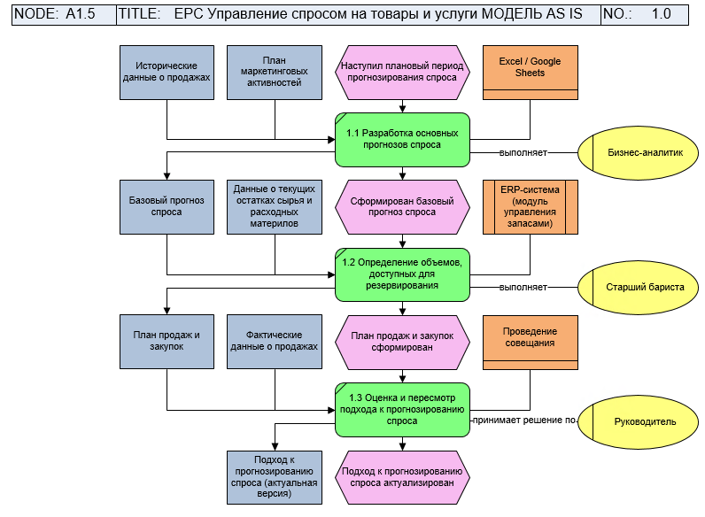

 | 3. Проведите визуальный анализ спроектированного процесса с использованием референтной модели
 | Для визуального анализа необходимо предложить улучшения по текущему процессу (AS IS) и отрисовать новый процесс TO BE
№ | Наименование процесса | Обоснование
2025-01-01 | Разработка основных прогнозов спроса | есть в исходной модели
2025-02-01 | Определение объемов, доступных для резервирования | есть в исходной модели
2025-03-01 | Мониторинг продаж в сравнении с прогнозом спроса и пересмотр прогноза | Мониторинг деятельности это инструмент операционного контроля, необходимый для решения тактической задачи оперативного реагирования на ошибки и несоответствия с целью своевременной корректировки текущего прогноза и планирования ресурсов. Улучшение не требует серьезных вложений и находится в зоне ответственности владельца процесса
2025-04-01 | Измерение точности прогноза спроса | Это функция стратегического улучшения процесса, позволяет преобразовать его в замкнутый цикл для постоянного улучшения результатов наступающего периода на основе системного анализа ошибок. Ее внедрение определяет появление качественных входных данных для оценки и пересмотра подхода к прогнозированию и напрямую влияет на результат оценки: получение на выходе данных для улучшения процесса в среднесрочной перспективе. Улучшение не требует серьезных вложений и находится в зоне ответственности владельца процесса
2025-05-01 | Оценка и пересмотр подхода к прогнозированию спроса | есть в исходной модели
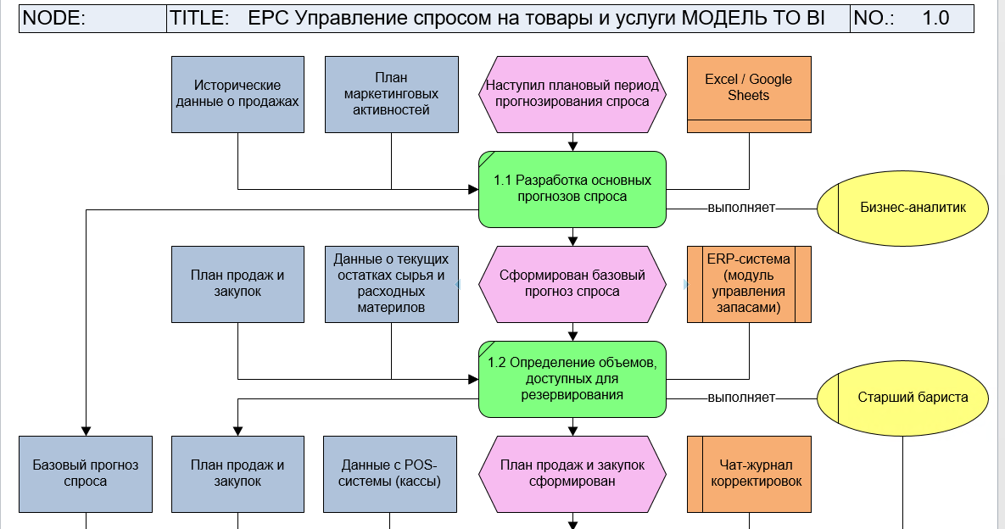 |  |  | 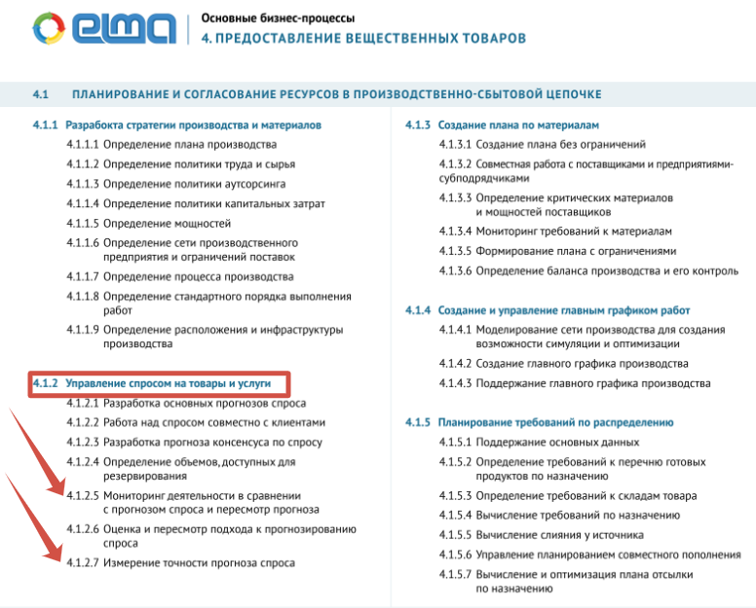
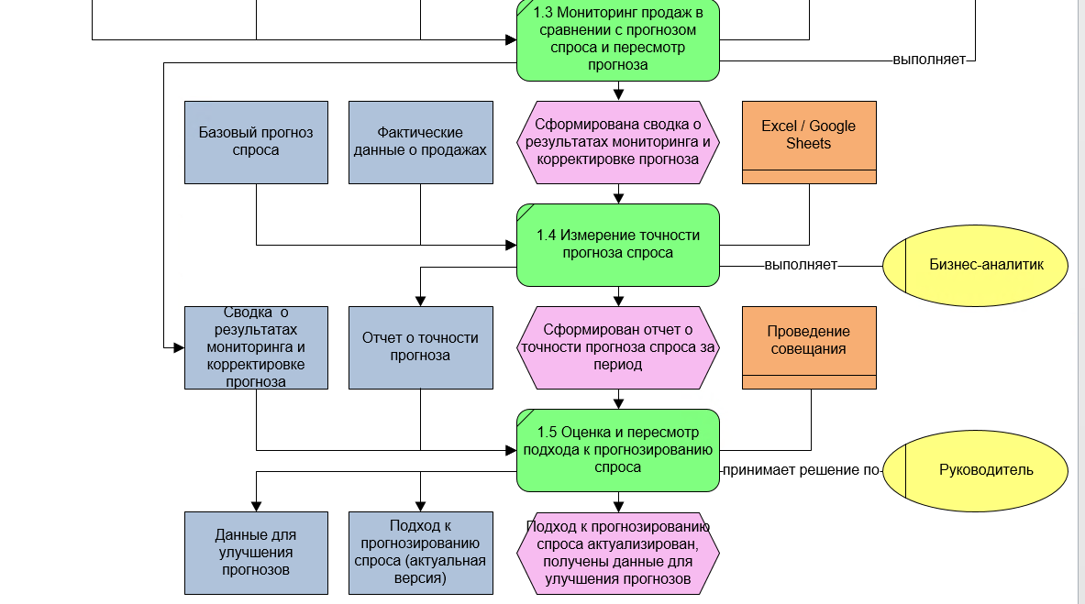

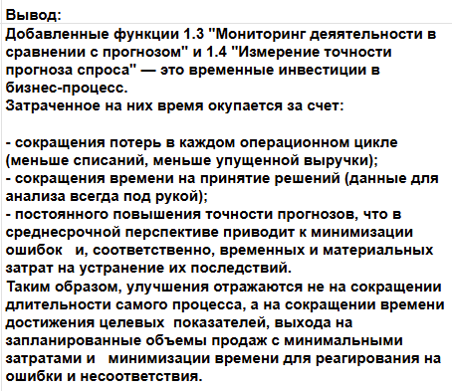
 | Критерии оценки предложенных улучшений | МОДЕЛЬ AS IS | МОДЕЛЬ TO BI
1. | Полнота и замкнутость контура управления | Разомкнутый процесс без обратной связи. Прогноз выполняется без системной оценки точности, подход фактически не улучшается | Замкнутый цикл управления. Добавлены этапы мониторинга деятельности в сравнении с прогнозом и измерения точности прогноза. Появились качественные входные данные для пересмотра подхода. Процесс способен к самообучению и непрерывному улучшению.
2. | Качество входных данных и принимаемых решений | Решения о пересмотре подхода основываются на интуиции и разрозненных наблюдениях | Решения основываются на объективных данных (отчеты о точности, результаты мониторинга). Значительно возрастает качество и обоснованность решений
3. | Операционная эффективность | Невозможность оперативно реагировать на изменения спроса вела к потерям (упущенная выручка или списания) | Мониторинг позволяет быстро выявлять отклонения и корректировать операционные планы, сводя потери к минимуму
4. | Уровень управления процессом | Реактивное управление (реагирование на ошибки и несоотвествия) | Проактивное управление (улучшение системы для предупреждения ошибок и несоответствий в будущем)
5. | Длительность процесса | Длительность процесса - относительно меньше в ущерб эффективности процесса. Время на принятие корректирующего решения - длительное (убыток уже случился). Общее время на достижение целевых показателей - длительное (процесс не учится, ошибки и несоответствия повторяются) | Добавленные улучшения сокращают время для принятия правильных решений, значительно уменьшают временные затраты на устранение последствий ошибок и несоответствий

